gastos
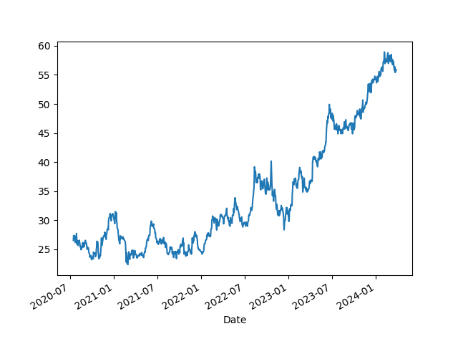
Tipo | Valor | Pagamento
Energia | 210.00 | Cartão
Jogos | 40.00 | Pix
Petshop | 110.00 | Pix
Alimentação | 300.00 | Cartão
Livros | 1.99 | Dinheiro
 | 661.99
Teste

